Figure 2
2 - Répartition des performances des pays de l'Union européenne

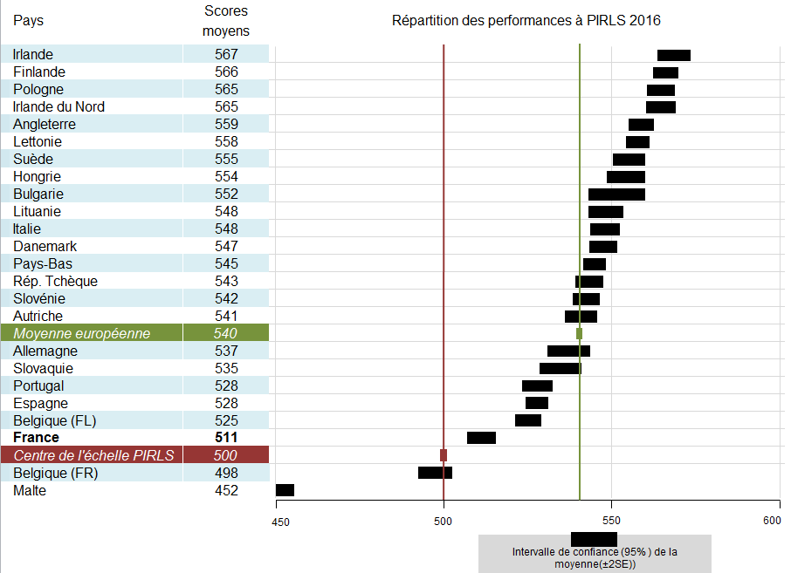
0 | 0 | 1 | 1 | 0 | 1 | 1
 | 0 |  |  | 0
 | 0 |  |  | 0
 | 0 |  |  | 0
 | 0 |  |  | 0
 | 0 |  |  | 0
 | 0 |  |  | 0
 | 0 |  |  | 0
 | 0 |  |  | 0
 | 0 |  |  | 0
 | 0 |  |  | 0
 | 0 |  |  | 0
 | 0 |  |  | 0
 | 0 |  |  | 0
 | 0 |  |  | 0
 | 0 |  |  | 0
 | 0 |  |  | 0
 | 0 |  |  | 0
 | 0 |  |  | 0
 | 0 |  |  | 0
 | 0 |  |  | 0
 | 0 |  |  | 0
 | 0 |  |  | 0
 | 0 |  |  | 0
 | 0 |  |  | 0
 | 0 |  |  | 0

Lecture : la moyenne de la France (511) est statistiquement différente de celle de tous les autres pays. La largeur des rectangles traduit l’intervalle de confiance autour de la moyenne qui correspond à l’erreur d’échantillonnage. Ainsi, le score de la France se situe avec une probabilité de 95 % entre 507 et 516.

Champ pour la France : Métropole, Guadeloupe et Martinique.
Sources : IEA - MEN-DEPP.
Réf. : Note d'information, n° 17.24 © DEPP

Class. europ.selon types texet
 | Angleterre | Autriche | Belgique (Fl) | Belgique (Fr) | Bulgarie | Danemark | Espagne | Finlande | France | Hongrie | Irlande | Irlande du Nord
533 | 556 | 539 | 526 | 490 | 554 | 543 | 527 | 569 | 510 | 551 | 565 | 561
542 | 563 | 544 | 524 | 504 | 551 | 551 | 530 | 565 | 513 | 558 | 571 | 570
pays | informatif | littéraire | Classement des pays européens selon les types de textes -Pirls 2016
Allemagne | 533 | 542
Angleterre | 556 | 563
Autriche | 539 | 544
Belgique (Fl) | 526 | 524
Belgique (Fr) | 490 | 504
Bulgarie | 554 | 551
Danemark | 543 | 551
Espagne | 527 | 530
Finlande | 569 | 565
France | 510 | 513
Hongrie | 551 | 558
Irlande | 565 | 571
Irlande du Nord | 561 | 570
Italie | 549 | 549
Lettonie | 561 | 555
Lituanie | 551 | 547
Malte | 451 | 452
Pays-Bas | 545 | 546
Pologne | 564 | 567
Portugal | 528 | 528
Rép slovaque | 531 | 539
Rép tchèque | 541 | 545
Slovénie | 544 | 541
Suède | 555 | 556
Moyenne européenne | 539 | 542

Réf. : Note d'information, n° 17.24 © DEPP

 |  |  | Lecture : parmi les 24 pays européens présents dans l'étude, la France occupe le 22e rang pour les textes littéraires et les textes informatifs.

 |  |  | Source : MEN-DEPP

Class. europ. selon compétences
 | Angleterre | Autriche | Belgique (Fl) | Belgique (Fr) | Bulgarie | Danemark | Espagne | Finlande | France | Hongrie | Irlande | Irlande du Nord
546 | 556 | 550 | 526 | 501 | 550 | 550 | 526 | 572 | 521 | 552 | 566 | 562
530 | 561 | 534 | 524 | 494 | 552 | 546 | 529 | 562 | 501 | 557 | 569 | 567
pays | Prélever et Inférer | Interpréter et Apprécier | Classement des pays européens selon les compétences - Pirls 2016
Allemagne | 546 | 530
Angleterre | 556 | 561
Autriche | 550 | 534
Belgique (Fl) | 526 | 524
Belgique (Fr) | 501 | 494
Bulgarie | 550 | 552
Danemark | 550 | 546
Espagne | 526 | 529
Finlande | 572 | 562
France | 521 | 501
Hongrie | 552 | 557
Irlande | 566 | 569
Irlande du Nord | 562 | 567
Italie | 547 | 550
Lettonie | 554 | 562
Lituanie | 549 | 548
Malte | 452 | 451
Pays-Bas | 546 | 544
Pologne | 560 | 570
Portugal | 528 | 526
Rép slovaque | 538 | 531
Rép tchèque | 551 | 538
Slovénie | 547 | 539
Suède | 560 | 553
Moyenne européenne | 542 | 539

Réf. : Note d'information, n° 17.24 © DEPP

 |  |  | Lecture : parmi les 24 pays européens présents dans l'étude, la France occupe le 22e rang pour les compétences "prélever et inférer" et "interpréter et apprécier". Cette dernière est la compétence la plus complexe des deux.

 |  |  | Source : MEN-DEPP

